Sheet1
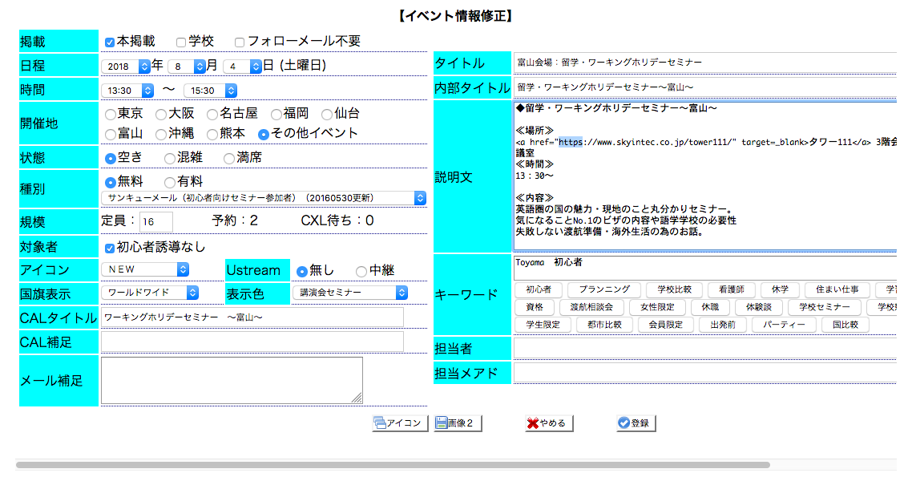
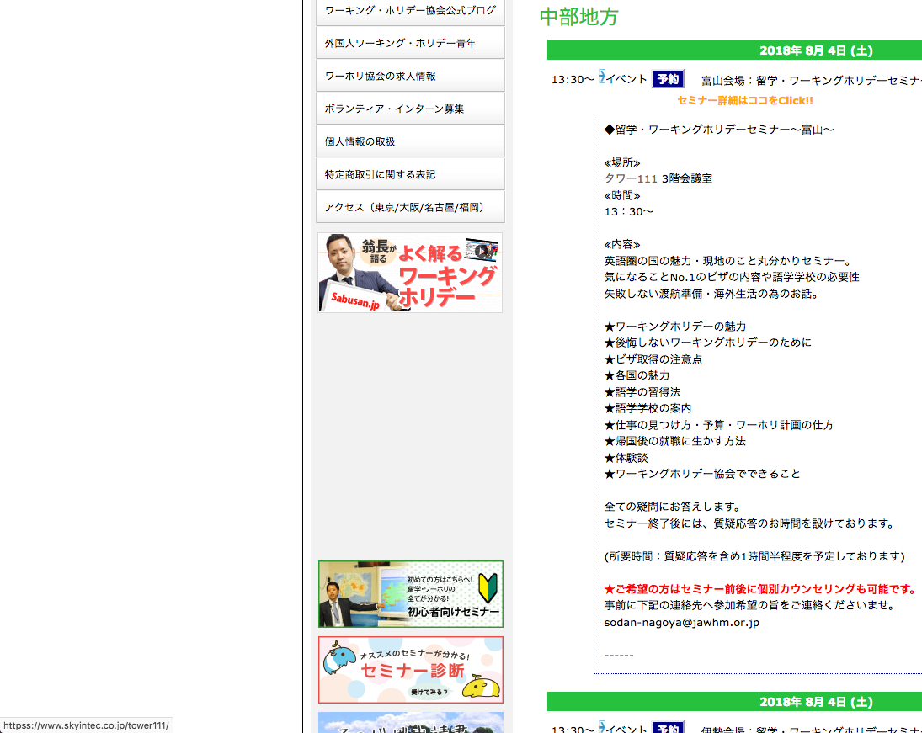

https://www.jawhm.or.jp/ja/10820
【質問】
表示のときに、httpをhttpsに置換していますか？
Khi hiển thị đã đổi http thành https à?

